申込書
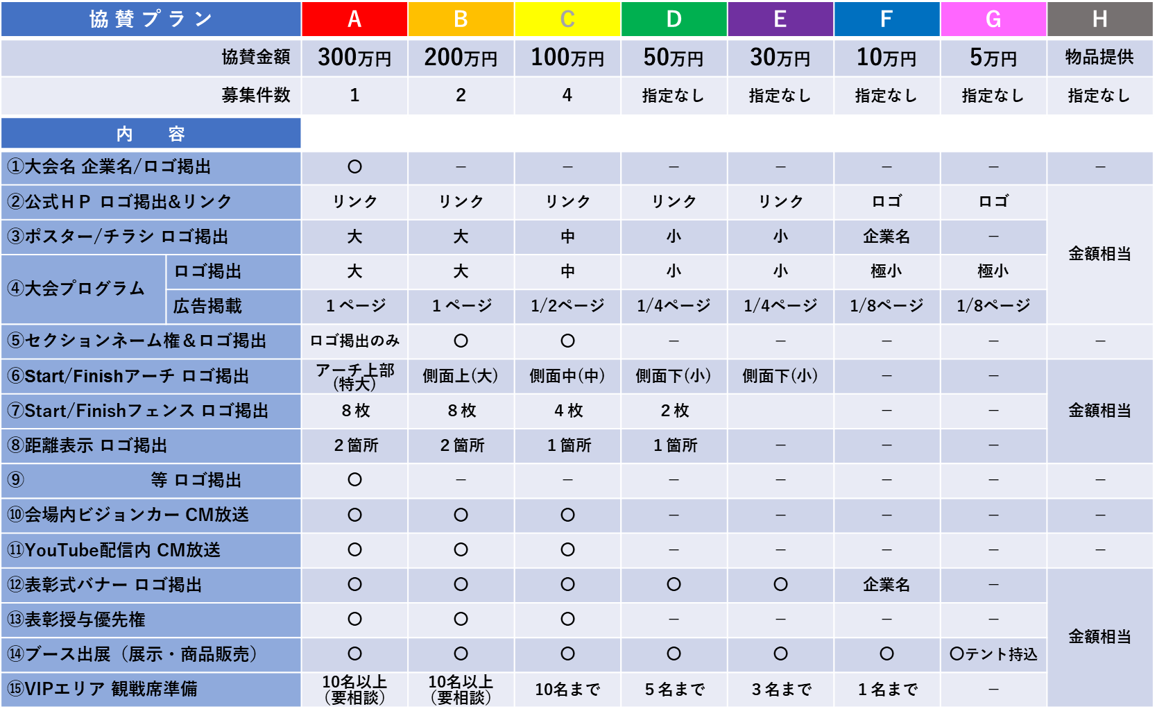
富士山サイクルロードレース２０２４ 大会協賛申込書
 |  |  |  |  |  | 令和 年 月 日
企業名 | フリガナ |  |  | ＴＥＬ | 会社

 |  |  |  |  | 携帯
ご担当者様 | 部署名 |  | 役職
 |  |  | お名前

住所 | 〒 |  |  | E-mail

ご協賛内容 （協賛金or物品提供のいずれかに〇をしてください） | 協賛金 | （ご協賛金額に〇をしてください） |  | 出展 希望 | どちらかに〇をしてください |  | 出展 内容 | （〇〇〇展示・△△△販売など）
 |  |  | 万円 |  | あり
 |  |  |  |  | なし |  |  | 2日間とも出展を希望される場合は、御相談ください。
１ブース：3.6ｍ×2.7ｍ、
机1本、イス２脚が基本となります（相談可能）。
プランによりご用意できる大きさに制限があります。
 | 物品 提供 | （ご協賛品名および個数をご記入ください） |  | テント 持込 | どちらかに〇をしてください |  | 出展 サイズ
商品名：
 |  |  |  |  | あり
市価換算 円（概算）
 |  |  |  |  | なし
印刷物 掲載社名 | 社名列記の際、社名と違う表記の場合はご記入ください。 |  | 公式HP リンク先URL
 | 例）有限会社〇〇〇〇 → サイクルショップ〇〇〇〇
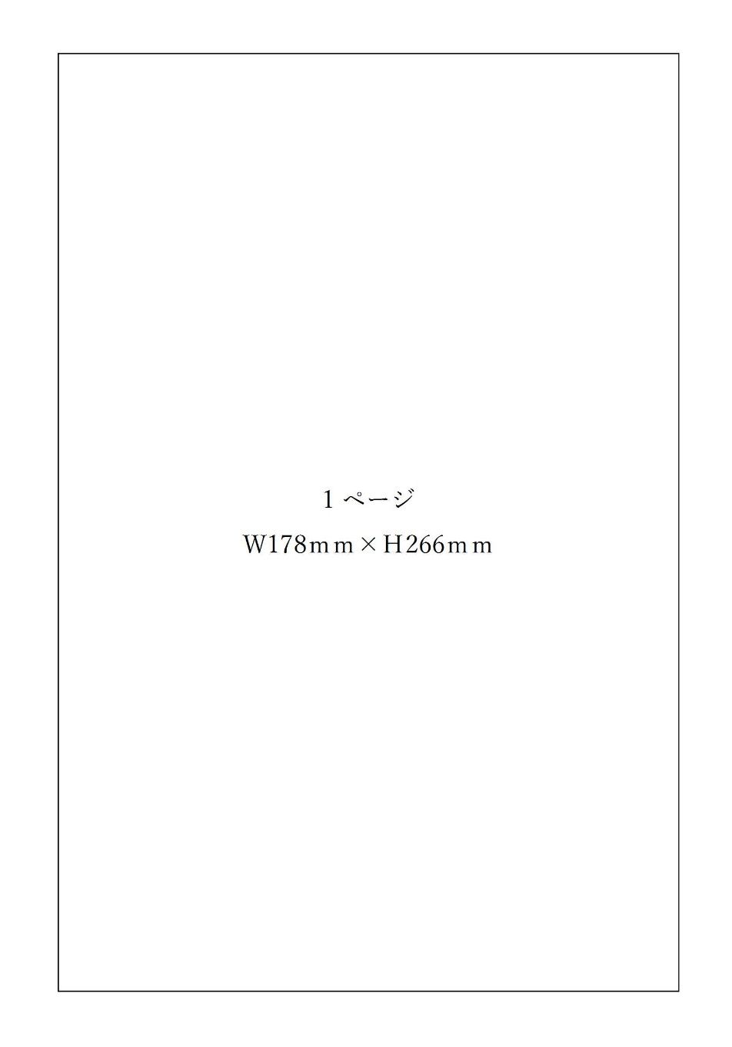
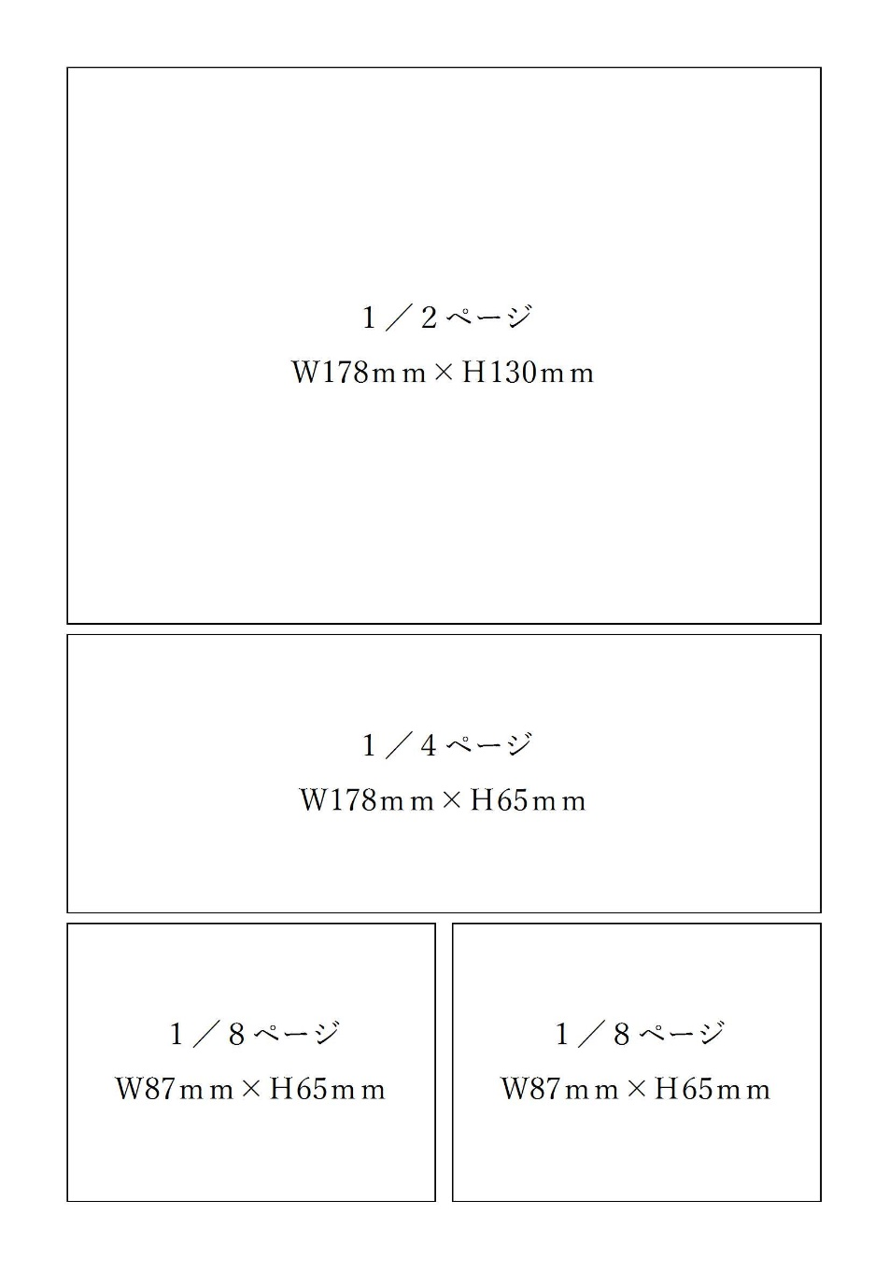

領収書宛名 | ご記入が無い場合は、上記の企業名で発行いたします。 |  |  | お問合せ＆返信先 富士山サイクルロードレース実行委員会 （事務局：富士市役所産業交流部交流観光課） 担当：石井、影山 電話：0545-55-2974 / FAX：0545-55-2937 E-mail：kouryuukankou@div.city.fuji.shizuoka.jp

※ 下記のデータと申込書と一緒にメール等でお送りください。

ロゴデータ | ・ウェブサイトや制作物に掲載するロゴデータをご提供ください。 ・PDFデータやAIデータ（イラストレーター）等でお送りください。 ※JPEGデータも可能ですが、画像サイズによっては粗くなる場合があります。

プログラム 広告 | 原稿サイズ | ・プログラムはカラー（A４縦）で制作予定です。 ・広告については、企業ロゴや製品紹介、企業様の取り組み内容の紹介、社屋の写真など協賛企業様の希望する内容を掲載させていただきます。ただし、公序良俗を逸脱しない内容でお願いいたします。 ・既存のものがある場合は、本書と合わせてご提出ください。 ・新たに作成する場合は、令和５年12月28日（木）までに御提出ください。

